스키마
 | 캐릭터 스키마
 | 필드 | 데이터 타입 | 이름 | 설명
1 | C_Idx | int | 캐릭터 인덱스 | 캐릭터 인덱스
2 | C_name | string | 캐릭터 이름 | 캐릭터 이름
3 | C_class | string | 캐릭터 직업 | 캐릭터 직업 구분
4 | C_Image | string | 캐릭터 이미지 | 캐릭터를 보여주는 이미지값
5 | C_Ult | string | 캐릭터 궁극기 | 캐릭터 궁극기
6 | C_Ult_Image | string | 캐릭터 스킬 이미지 | 캐릭터 스킬 이미지
7 | C_Skill_AFT | string | 캐릭터 스킬 효과 | 캐릭터 스킬 효과
8 | C_Cooltime | int | 캐릭터 쿨타임 | 캐릭터 스킬 쿨타임 초
9 | C_Grenade_Name | string | 수류탄 이름 | 수류탄 이름
10 | C_Grenade_Image | string | 수류탄 이미지 | 수류탄을 보여주는 이미지값
11 | C_Grenade_AFT | string | 수류탄 효과 | 수류탄 효과
12 | C_Grenade_Cooltime | int | 수류탄 쿨타임 | 수류탄 쿨타임 초

 | 캐릭터 스트링 스키마
 | 필드 | 데이터 타입 | 이름 | 설명
1 | int | int | 넘버 | 넘버값
2 | String | int | 스트링 인덱스 | 스트링 인덱스값
3 | Data | string | 내용 | 내용

 | 계수 | 몬스터hp - 공격력

 |  | 공격력 * 속성공격력
 | 공격력 | 무기 공격력 * (100+(속성1 + 속성2 + 속성3 + 속성4 + 속성5 + 속성6 + 속성7)/100)
 | 치명타 공격력 | 1.4 * (무기 치명타 배율 + 특성추가율/100)*(무기 공격력 * (100+(속성1 + 속성2 + 속성3 + 속성4 + 속성5 + 속성6 + 속성7)/100)* (100+ /100))
 |  | 치명타 데미지 * 속성데미지 * 특성데미지 |  |  | 특성 정해야함
 | 치명타 확율 | 기본 치명타 배율 10%
 | 공격속도 | 무기 공격속도 * (100 + 공격속도 증가/100)
 | 이동속도 | 기본 이동속도 + 특성 이동속도
 | hp | 기본 체력 + 특성 체력

 | String 테이블
 | 무기 | 100000 | 199999 | 일반 100000~199999 |  |  | 일반무기
 |  | 200000 | 299999 | 레어 200000~299999
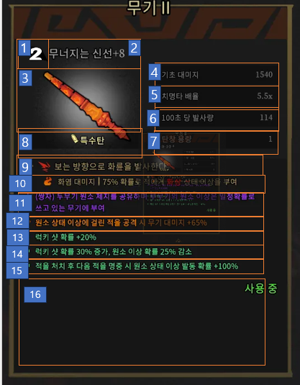
 |  | 300000 | 399999 | 유니티 300000~399999
 |  | 400000 | 499999
 |  | 500000 | 599999
 |  | 600000 | 699999
 |  | 700000 | 799999
 |  | 800000 | 899999
 |  | 900000 | 999999
 | 몬스터 | 10000 | 19999 | 몬스터 이름 | M_Name
 |  | 20000 | 29999 | 몬스터 이미지 | M_Img
 |  | 30000 | 39999 | 몬스터 애니메이션 | M_AtkAnim1
 |  | 40000 | 49999
 |  | 50000 | 59999
 |  | 60000 | 69999
 |  | 70000 | 79999
 |  | 80000 | 89999
 |  | 90000 | 99999
 | 아이템 | 1000 | 1999 | 아이템 이름 | I_Name
 |  | 2000 | 2999 | 아이템 이미지 | I_Image
 |  | 3000 | 3999 | 아이템 효과 | I_AFT
 |  | 4000 | 4999 | 아이템 설명 | I_Dec
 |  | 5000 | 5999
 |  | 6000 | 6999
 |  | 7000 | 7999
 |  | 8000 | 8999
 |  | 9000 | 9999
 | 캐릭터 | 100 | 199 | 캐릭터 클래스 | C_class
 |  | 200 | 299 | 캐릭터 이미지 | C_Image
 |  | 300 | 399 | 캐릭터 궁극기 | C_Ult
 |  | 400 | 499 | 캐릭터 궁극기 이미짖 | C_Ult_Imege
 |  | 500 | 599 | 캐릭터 스킬 효과 | C_Skill_AFT
 |  | 600 | 699 | 캐릭터 수류탄 이름 | C_Grenade_Name
 |  | 700 | 799 | 캐릭터 수류탄 이미지 | C_Grenade_Image
 |  | 800 | 899 | 캐릭터 수류탄 효과 | C_Grenade_AFT
 |  | 900 | 999
 | 주인공 이름 | 10 | 99 | 캐릭터 이름

 |  | 무기
 | No. | 필드 | 데이터 타입 | 이름 | 설명 | String
 | 1 | INDEX |  | 데이터 인덱스
 | 2 | Bullet
 | 3 | Damage
 | 4 | Critical_hit
 | 5 | magazine
 | 6 | Elemental

